상품제안서
우승컵 트로피 / W7)78-BA905W | 상품코드: F07863

 |  |  |  |  |  |  | 02-412-0044 | www.easy1.co.kr
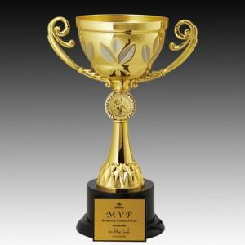

【상세/제작정보】

【인쇄/포장옵션】 | 실크 / 별도문의

【공급단가】 | 수량 | 20~ | 50~ | 100~ | 300~ | 500~
*VAT별도 | 단가 | 67,900원 | 65,470원 | 63,050원 | 60,620원 | 58,200원

【상품 URL】 | http://www.easy1.co.kr/src/goods_detail.php?gdno=7863

